DRY EYE WHEEL
ENGLISH VERSION | NEW LANGUAGE (UKRAINIAN)
DRY EYE WHEEL | Інструмент ведення захворювання сухого ока
THE WHEEL | Колесо
Dry eye is a chronic condition that will require you to work with your patient to manage it. The wheel symbolizes the process of mitigating, measuring, and using that information to inform your management approach. When your patient returns for review, you will gather the information again to understand what or how it has changed and how this may inform further mitigation, measurement and refine your management approach. | Сухість очей — це хронічний стан, який потребує співпраці з пацієнтом для ефективного контролю захворювання. Колесо символізує циклічний процес зменшення проявів, оцінки стану та використання отриманої інформації для формування стратегії ведення. Під час повторного візиту пацієнта необхідно знову зібрати дані, щоб оцінити зміни стану та скоригувати подальше ведення задля зменшення симптомів.
THE RINGS | Кільця
The rings shown in the dry eye wheel symbolise the simplest through to more complex approaches for mitigation, measurement, and management of dry eye, according to severity. There is plenty you can do to ease the discomfort of dry eye patients through mitigation, measurement, and management, even with no additional investment (bronze outer ring) or limited investment (silver middle ring). As the majority of patients with dry eye have mild to moderate disease, all practitioners need to get involved, referring to specialist centres when needed. | Кільця на схемі «Колесо ведення захворювання сухого ока» символізують послідовний перехід від найпростіших до більш складних підходів у зменшенні проявів, оцінці та лікуванні захворювання сухого ока відповідно до ступеня тяжкості. Існує багато можливостей полегшити дискомфорт у пацієнтів із захворюванням сухого ока шляхом профілактики, оцінки та ведення, навіть без додаткових інвестицій (зовнішнє бронзове кільце) або з мінімальними вкладеннями (середнє срібне кільце). Оскільки більшість пацієнтів мають легкий або помірний перебіг захворювання, усі фахівці повинні брати участь у веденні таких пацієнтів, за потреби направляючи їх до спеціалізованих центрів.
COLOR CODE | Позначення кольорів
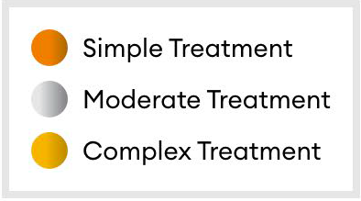 | Лікування легкого рівня; Лікування середнього рівня; Лікування тяжкого рівня

